Biblioteca Grupo 1
 |  |  |  |  |  | escribe
libro |  |  |  |  |  | codigo_persona | codigo_libro
codigo_libro | titulo | ISBN | numero_pagina | editorial |  | 1010 | 223
223 | Un Saco de Huesos | 84-226-7609-5 | 606 | Círculo de Lectores |  | 1011 | 224
224 | El Fantasma de la Ópera | 978-950-03-9709-4 | 294 | Losada |  | 1025 | 225
225 | El Ingenioso Hidalgo Don Quijote de la Mancha | 987-1269-07-2 | 702 | Centro Editor de Cultura |  | 1010 | 226
226 | El Pasillo de la Muerte | 978-987-91-7201-8 | 592 | Plaza & Janes |  | 1027 | 227
227 | La Ciudad de las Bestias | 978-950-07-2979-6 | 295 | Sudamericana |  | 1027 | 228
228 | El Juego de Ripper | 978-950-07-4660-1 | 477 | Sudamericana |  | 1030 | 229
229 | 1984 | 978-987-56-6928-4 | 252 | Distribuciones Uruguayas |  | 1035 | 230
230 | Fahrenheit 451 | 978-987-566-119-6 | 174 | DEBOLS!LLO |  | 1050 | 231
231 | Mi Planta de Naranja Lima | 950-02-8533-9 | 178 | El Ateneo |  | 1050 | 232
232 | El Velero de Cristal | 950-02-8723-2 | 237 | El Ateneo |  | 1030 | 233
233 | Rebelión en la Granja | 978-987-56-6906-2 | 112 | ZIG-ZAG |  | 1010 | 265 | < 2 Autores
257 | Yo confieso (45 años de Espia) | 865-566-574-56 | 177 | Ivanoski | autor anonimo | 1027 | 265 | <
265 | Los niños del maiz | 326-564-784-8 | 252 | El Nexo |  | 2000 | 257
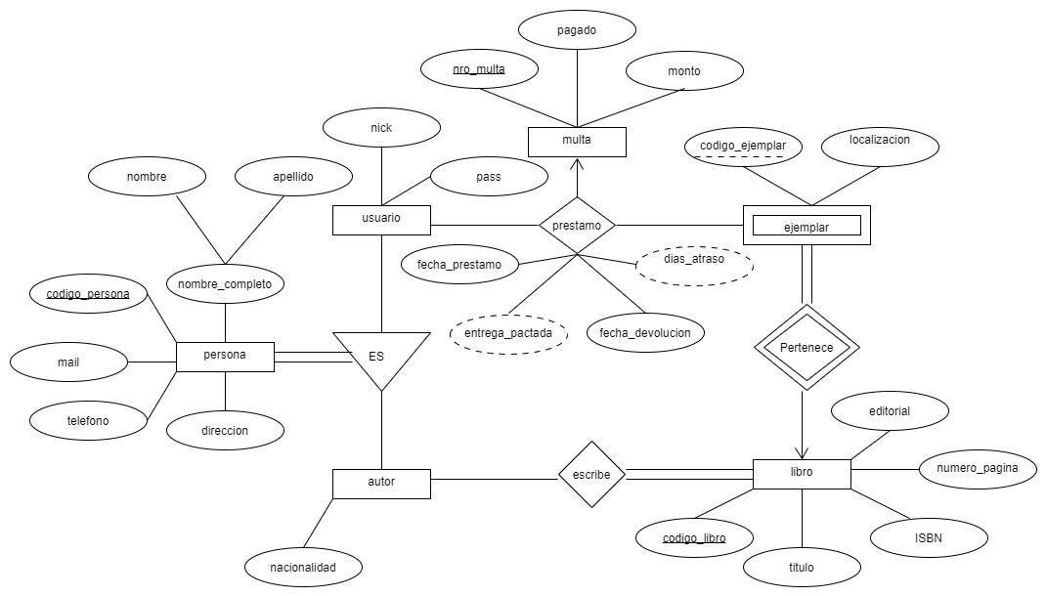
ejemplar
codigo_libro | codigo_ejemplar | localizacion
223 | 1 | T-a47
223 | 2 | T-a48
224 | 5 | T-n03
225 | 3 | CF-a12
225 | 4 | CF-a13
225 | 5 | CF-a14
226 | 1 | T-j27
227 | 7 | CF-r32
227 | 8 | CF-r33
228 | 1 | S-r58
229 | 1 | CF-n36
229 | 2 | CF-n37
230 | 7 | CF-j03
231 | 1 | F-i25
232 | 5 | N-o23
233 | 7 | cF-s14

prestamo
codigo_persona | codigo_libro | codigo_ejemplar | fecha_prestamo | fecha_devolucion
2032 | 224 | 5 | 02/04/2021 | 05/04/2021
1506 | 228 | 1 | 21/01/2021 | 28/01/2021 |  | multa
2313 | 230 | 7 | 05/02/2022 | null |  | codigo_persona | codigo_libro | codigo_ejemplar | fecha_prestamo | nro_multa | monto | pagado
2032 | 227 | 8 | 21/09/2021 | 25/09/2021 |  | 1506 | 228 | 1 | 21/01/2021 | 003-1 | 100 | SI
1116 | 232 | 5 | 27/03/2021 | 21/04/2021 |  | 2313 | 230 | 7 | 05/02/2022 | 003-25 | 300 | NO
2045 | 223 | 2 | 07/03/2022 | 12/03/2022 |  | 1116 | 232 | 5 | 27/03/2021 | 003-4 | 100 | SI

persona
codigo_persona | nombre | apellido | direccion | telefono | mail |  | usuario |  |  |  | autor
1249 | Ignacio | Perez | Bolivar 1054 | 2664589273 | ignaperez@gmail.com |  | codigo_persona | nick | pass |  | codigo_persona | nacionalidad
2032 | Marta | Fernandez | Junin 1557 | 2664927993 | martita01@hotmail.com |  | 1249 | ignacioperez | 123abc |  | 1010 | EE. UU.
1116 | Maria Eugenia | Bustan | Av. España 542 | 2665887365 | eugeniabusta@gmail.com |  | 2032 | martaf | 654789 |  | 1011 | Francia
1506 | Roberto | Ojeda | Bv. Las Cañas 9010 | 2664557398 | robertitookeda@gmail.com |  | 1116 | mebustan | abc177 |  | 1025 | España
2313 | Carolina | Rubil | Sucre 1203 | 2664945631 | carorubil@gmail.com |  | 1506 | robertoojeda1 | a1b2b3c4 |  | 1027 | Chile
2045 | Mario Norberto | Soloa | Lavalle 78 | 2664529843 | mariosoloa@ulp.edu.ar | > | 2313 | carorubil | Ac35998 |  | 1030 | India
1796 | Sofia | Pacheco | Las Heras 623 | 2665342534 | sofiapach@gmail.com |  | 2045 | soloamario | 964rf7 |  | 1035 | EE.UU.
1010 | Stephen | King | Pennsylvania Ave 358 | 1 408 555 7575 | stefenking1@yahoo.com |  | 1796 | spacheco | 735915 |  | 1050 | Brasil
1011 | Gastón | Leraux | Av. Montaigne 785 | 33 757431512 | leraux.gaston@gmail.com |  |  |  |  | > | 2313 | Argentina
1025 | Miguel | de Cervantes | Ayala 103 | 34 911067471 | m_de_cervantes@realmadrid.com.es |  |  |  |  |  | 1077 | EE.UU.
1027 | Isabel | Allende | Arturo Prat 915 | 56 368 785 947 | null | no tiene mail |  |  |  |  | 2000 | null
1030 | George | Orwell | Malabar Hill 4254 | 91 742821336 | orwellgeorge@hotmail.com
1035 | Ray | Bradbury | Beira Mar Norte 95 | null | brabury77@editorialbrasil.com.br | no tiene tel
1050 | José Mauro | de Vasconselos | null | 11 4456 7893 | jsdevasconselos@ciudad.com.ar | no tiene dir
1077 | Phillip | Howard | Collins Avenue 698 | null | null
2000 | Anónimo | Anónimo | null | null | null | per. anonima

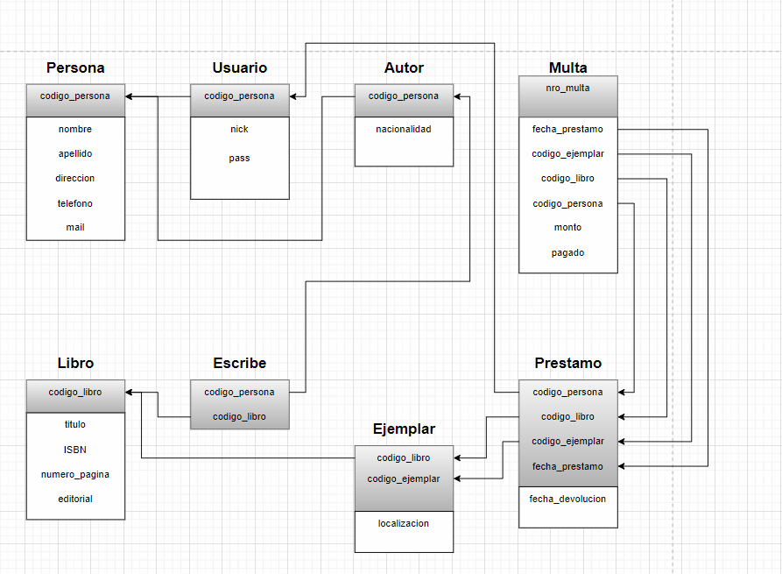
ESQUEMA
Persona = (codigo_persona, nombre, apellido, direccion, telefono) |  |  |  |  | DIAGRAMA DE ESQUEMAS:
Usuario = (codigo_persona, nick, pass)
Autor = (codigo_persona, nacionalidad)
Escribe = (codigo_persona, codigo_libro)
Libro = (codigo_libro, titulo, ISBN, numero_pagina, editorial)
Prestamo = (codigo_persona, codigo_libro, codigo_ejemplar, fecha_prestamo, fecha_devolucion)
Multa = (codigo_persona, codigo_libro, codigo_ejemplar, fecha_prestamo, nro_multa, monto, pagado)
Ejemplar = (codigo_libro, codigo_ejemplar, localización)

